关系图
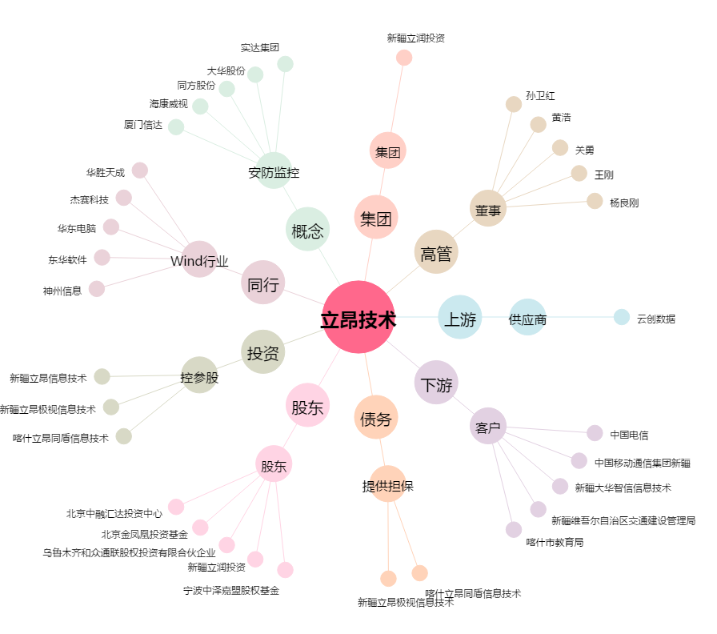
立昂技术[300603.SZ] - 关系概览图

